Pop até 15a. 2010-2022
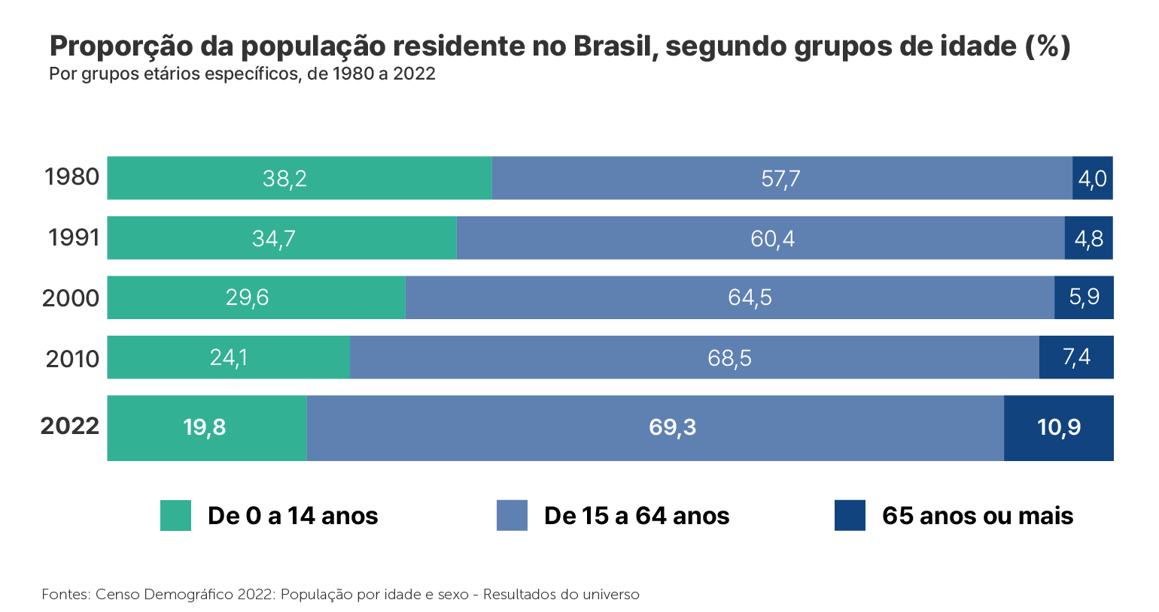

OBS: Considerando as informações do Censo Demográfico de 2022 por idade, vamos definir em números totais da população da faixa etaria de 0 a 14 anos

 | 2010 | 2022
Taxa de pop de 0 a 14 a. | 24.1 | 19.8
Pop total | 190755799 | 203080756
Pop nú.tt. De 0 a 14 a. | 45972147 | 40209989

OBS: Agora que sabemos como fazer, precisamos fazer o mesmo para cada uma das regiões, ou coletar do portal das cidades: https://cidades.ibge.gov.br/brasil/ac/panorama

Segue a pop de 0 a 14a. |  | 2010 | 2022 | Número Total | 2010 | 2022 | Média |  | População residente (Pessoas 2010) | População residente (Pessoas 2022)
 | Rondônia | 423728 | 348152 | NORTE | 4951295 | 4371026 | 4661160.5 | Norte | 15864454 | 17354884
 | Acre | 247357 | 221160 | NORDESTE | 14110088 | 11550470 | 12830279 | Nordeste | 53081950 | 54658515
 | Amazonas | 1156346 | 1075426 | SUDESTE | 17456802 | 15270724 | 16363763 | Sudeste | 80364410 | 84840113
 | Roraima | 149132 | 186208 | SUL | 5982340 | 5525017 | 5753678.5 | Sul | 27386891 | 29937706
 | Pará | 2355103 | 1990915 | CENTRO-OESTE | 3441112 | 3402000 | 3421556 | Centro-Oeste | 14058094 | 16289538
 | Amapá | 221655 | 198176 | % | 2010 | 2022 | Média (%)
 | Tocantins | 397974 | 350989 | NORTE | 31.209993108 | 25.186143566 | 28.198068337
 | Maranhão | 2035385 | 1645580 | NORDESTE | 26.581706211 | 21.132059662 | 23.856882936
 | Piauí | 829838 | 681934 | SUDESTE | 21.72205582 | 17.99941497 | 19.860735395
 | Ceará | 2188543 | 1802435 | SUL | 21.843808412 | 18.455044618 | 20.149426515
 | Rio Grande do Norte | 785348 | 654658 | CENTRO-OESTE | 24.477799053 | 20.884570207 | 22.68118463
 | Paraíba | 953880 | 826921
 | Pernambuco | 2257876 | 1894679
 | Alagoas | 910651 | 711691
 | Sergipe | 556209 | 469501
 | Bahia | 3592358 | 2863071
 | Minas Gerais | 4393956 | 3707919
 | Espírito Santo | 811478 | 731496
 | Rio de Janeiro | 3386865 | 2856146
 | São Paulo | 8864503 | 7975163
 | Paraná | 2391339 | 2195297
 | Santa Catarina | 1363110 | 1423210
 | Rio Grande do Sul | 2227891 | 1906510
 | Mato Grosso do Sul | 611389 | 606792
 | Mato Grosso | 778969 | 829686
 | Goiás | 1442405 | 1431289
 | DF | 608349 | 534233

